一部繰上償還申出書
 |  |  |  |  |  |  |  |  |  |  |  |  |  |  |  |  |  |  |  |  |  |  |  |  |  |  |  |  |  |  |  | 〔用紙№貸付10〕
 |  |  |  | 一部繰上償還申出書
 |  |  |  |  | 一部繰上償還申出書 |  |  |  |  |  |  |  |  |  |  |  |  |  |  |  |  | 【締切】繰上償還希望月の前月10日（必着） （土日祝の場合は前平日）

 |  |  |  |  |  |  |  |  |  |  |  |  |  |  |  |  |  |  |  |  |  |  |  |  |  | 申込回 | 第 |  |  |  |  | 回
所属所コード |  |  |  |  | 職員番号 |  |  |  |  | 貸付 種別 番号 |  | 貸 付 番 号 |  |  |  | 貸 付 年 月 日 |  |  |  |  |  |  |  |  |  | 締切日 | 令和 |  | 年 |  | 月 |  |  | 日

 |  |  |  |  |  |  |  |  |  |  |  |  |  |  |  | 平成 ・ 令和 |  |  | 年 |  |  | 月 |  |  | 日 | 納付期限 | 令和 |  | 年 |  | 月 |  |  | 日

一部繰上 償還額 |  |  | 毎月 償還 |  |  |  |  |  |  |  | 円 | ボー ナス 償還 |  |  |  |  |  |  |  |  | 円 |  | 例月 給料 |  |  |  |  |  |  |  |  |  |  | 円
* ボーナス併用償還の方は、一部繰上金額は20万円以上で、そのうち2分の1以上をボーナス償還分に充てることが必要です。
なお、ボーナス償還分を全額繰上する場合は、制限はありません。
一部繰上償還後の償還方法 | ⇒希望する方法に○を記入 | １ |  |  |  |  |  | ２ |  |  |  |  |  |  |  |  | ３ |  |  |  |  |  |  |  |  | ４
 |  |  |  |  |  |  |  |  |  | 一回の償還額を |  |  |  |  |  |  |  |  |  |  |  |  |  |  |  |  |  | 償還回数を
 |  | 一回の償還額は従前と |  |  |  |  |  | 毎月 |  |  |  |  | 円位 |  |  |  |  |  |  |  |  |  |  |  |  | 毎月 |  |  |  |  |  |  | 回
 |  | 同じくらいにする。 |  |  |  |  |  |  |  |  |  |  |  |  |  |  | 償還回数は変更しない。
 |  |  |  |  |  |  |  | ボーナス |  |  |  |  |  | 円位に |  |  | （一回の償還額減） |  |  |  |  |  |  |  |  | ボーナス |  |  |  |  |  |  | 回に
 |  | （償還回数減）
 |  |  |  |  |  |  |  |  | する。（希望金額を記入） |  |  |  |  |  |  |  |  |  |  |  |  |  |  |  |  | する。（希望回数を記入）
 | ＊ 申出時の未償還回数より回数を増やすことはできません。
公立学校共済組合貸付規程第１６条の規定に基づき、借受中の貸付金を一部繰上償還し、繰上償還後の償還方法を上記のとおりとしたいので申し出ます。
なお、ボーナス償還に係る経過利息及び償還猶予残額がある場合は、それを加えて償還します。

公立学校共済組合東京支部長 殿
 |  |  |  |  |  |  |  |  |  |  |  |  |  | 令和 |  |  |  | 年 |  |  | 月 |  |  |  | 日

 | 所 属 所 名 |  |  |  |  |  |  |  |  |  |  |  |  |  |  |  |  |  |  | 電話

 | 借受人住所 |  |  |  |  |  |  |  |  |  |  |  |  |  |  |  |  |  |  | 電話

 | 借 受 人 |  |  |  |  | 職名 |  |  |  |  |  |  |  |  | 氏名 |  |  |  |  |  |  |  |  |  |  |  |  |  |  |  | （自書）
 |  |  |  |  |  |  |  |  |  |  |  |  |  |  |  |  |  |  |  |  | ※必ず本人が自書してください。
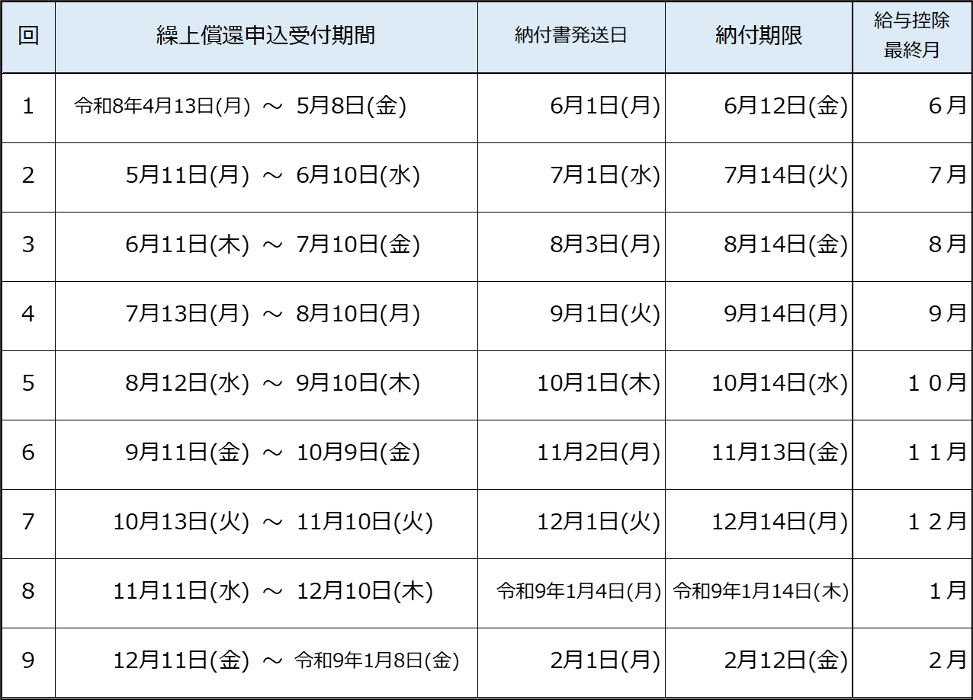
【償還方法及び注意事項】
１ 受付締切日の翌月上旬に、借受人宛ての納付書を所属所に送付し
ます。 （銀行口座からの自動引落しではありませんのでご注意くださ
い。また、ネット振込みはできません。）
２ 未償還元金や残りの償還回数は、貸付決定時にお送りしている償還
表でご確認ください。
３ 繰上償還後の新しい償還額や償還回数は、納付期限の翌月の控除
分からとなります。
４ 住宅借入金等特別控除の適用を受けている方へ
繰上償還後は、当該年の１２月末時点の未償還元金が０円となる場
合や、毎月分の償還回数（済回数＋今後の回数）が120回未満になる
場合は、住宅借入金等特別控除の適用対象外となります。

 |  |  |  |  |  |  |  |  |  |  |  |  |  |  |  |  |  |  |  |  |  |  |  |  |  |  |  |  | 貸付担当受付印
※徴収嘱託中の方の納付期限は毎月10日（土日祝の場合はその前平日）です。
【提出先】〒163-8001
東京都新宿区西新宿２－８－１都庁第二本庁舎14階
公立学校共済組合東京支部 貸付担当

以下、貸付担当記入欄（記入しないこと）
ﾎﾞｰﾅｽ償還経過利息 |  |  | 円 |  |  |  | 一部繰上後償還額 | 毎月 償還 |  | 円 |  |  |  | 新未償還元金 |  |  | 毎 円 |  |  |  |  |  |  | 団信 |  |  | 1審 |  |  | 2審 |  | 3審
 |  |  |  |  |  |  |  |  |  |  |  |  |  |  |  |  | ボ 円 |  |  |  |  |  |  | 有・無
償還猶予 残額 |  |  | 円 |  |  |  |  | ﾎﾞｰﾅｽ 償還 |  | 円 |  |  |  | 新回数 |  |  | 毎 回
 |  |  |  |  |  |  |  |  |  |  |  |  |  |  |  |  | ボ 回

